Bénin
 | Bénin - COURBE DES TAUX 01/01/2024

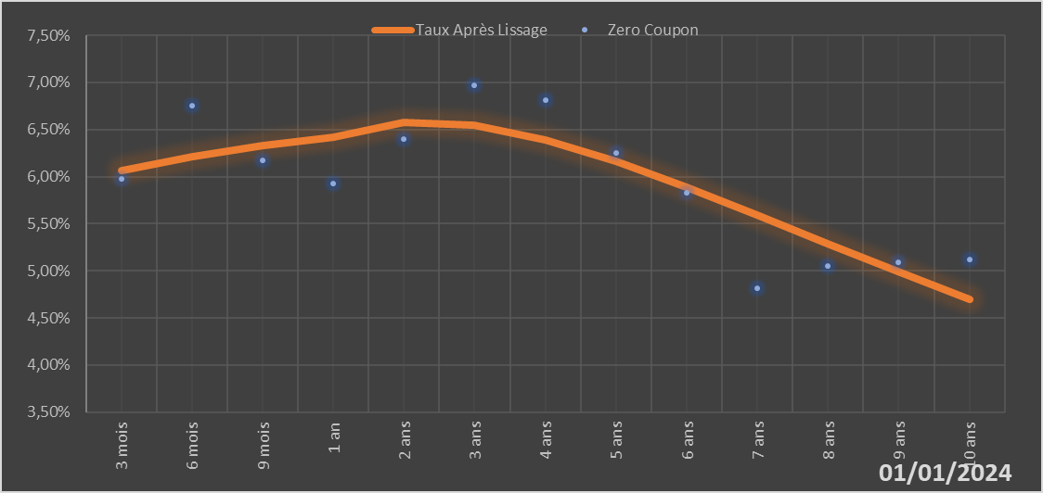
 |  | Maturité | Zero Coupon | Taux Après Lissage
 |  | 3 mois | 5.9724% | 6.0669%
 |  | 6 mois | 6.7520% | 6.2156%
 |  | 9 mois | 6.1770% | 6.3310%
 |  | 1 an | 5.9261% | 6.4192%
 |  | 2 ans | 6.4015% | 6.5808%
 |  | 3 ans | 6.9684% | 6.5464%
 |  | 4 ans | 6.8114% | 6.3935%
 |  | 5 ans | 6.2496% | 6.1654%
 |  | 6 ans | 5.8309% | 5.8918%
 |  | 7 ans | 4.8110% | 5.5944%
 |  | 8 ans | 5.0480% | 5.2895%
 |  | 9 ans | 5.0879% | 4.9880%
 |  | 10 ans | 5.1248% | 4.6974%

2024-01-01
oui

Bénin

